상품제안서
1L 대용량 의약외품 리필형 손소독제 | 상품코드: S42659

 |  |  |  |  |  |  | 02-713-8555 | www.synergygift.co.kr
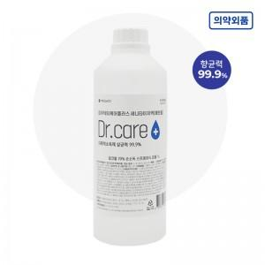

【상세/제작정보】

【인쇄/포장옵션】 | 스티커 / 포장불가능

【공급단가】 | 수량 | 50~ | 100~ | 300~ | 1,000~ | 5,000~
*VAT별도 | 단가 | 4,000원 | 3,940원 | 3,850원 | 3,690원 | 3,540원

【상품 URL】 | https://www.synergygift.co.kr:443/src/goods_detail.php?gdno=42659

